O365 方案選項
 | 服務 | O365 商務基本版(Business Essentials) | O365 商務版 (Business) | O365 商務進階版 (Business Premium) | Office 365 Enterprise E1 | Office 365 Enterprise E3 | Office 365 企業版 E5 (4) | Office 365 服務系列 | 方案
 | Office 365 平台 | 是 | 否 | 是 | 是 | 是 | 是 | 商務版 (最多 300 位使用者) | Office 365 商務基本版
 | Exchange Online-企業級電子郵件 | Yes(6) | 否 | Yes(6) | Yes(6) | Yes(7) | Yes(7) |  | Office 365 商務版
 | SharePoint Online-協同合作網站 | 是 | 否 | 是 | 是 | 是 | 是 |  | Office 365 商務進階版
 | 商務用 OneDrive | 是 | 是 | 是 | 是 | 是 | 是 | 企業 (使用者數目不受限制) | Office 365 企業版 E1
 | 商務用會議 Skype Online | Yes(10) | 否 | Yes(10) | Yes(10) | Yes(11) | Yes(11) |  | Office 365 企業版 E3
 | Office Online | 是 | 是 | 是 | 是 | 是 | 是 |  | Office 365 企業版 E5
 | Office 應用程式 | 否 | 是 | 是 | 否 | 是 | 是 |  | Office 365 企業版 f1 鍵
 | Project Online | 否(1) | 否 | 否(1) | 否(1) | No(1) | No(1)
 | Power BI | 否 | 否 | 否 | 否 | 否 | 是 | 服務 | 方案
 | Yammer Enterprise | 是 | 否 | 是 | 是 | 是 | 是 | Exchange Online | Exchange Online 方案 1
 | Azure 資訊保護 (3) | 否(2) | 否 | No(2) | 否(2) | 是 | 是 |  | Exchange Online 方案 2
注意事項： |  |  |  |  |  |  |  |  | Exchange Online Protection
1 Project Online 並不包含在內，但可以當做附加服務來單獨購買，若是 Office 365 教育版 方案，則可免費新增此功能。 |  |  |  |  |  |  |  |  | Exchange Online 進階威脅防護
2 Azure 資訊保護未包含在內，但是可以作為個別的附加元件購買，而且會啟用支援的資訊版權管理 (IRM) 功能。有些Azure 資訊保護功能需要 Office 365 ProPlus，這是不包含在 Office 365 商務 Essentials、 Office 365 企業進階版、 Office 365 企業版 E1、 Office 365 教育版或 Office 365 企業版 F1 訂閱。 |  |  |  |  |  |  |  |  | Exchange Online 封存
3若要了解更多關於Azure 資訊保護哪些功能隨附 Office 365 計劃，請參閱Azure 資訊保護。 |  |  |  |  |  |  |  |  | Exchange Online Kiosk
4 Office 365 企業版 E5 包含 Cloud PBX、PSTN 會議和 PSTN 通話功能。實作 PSTN 通話需要購買額外的方案 (本機或當地和國際)。 |  |  |  |  |  |  |  | SharePoint Online | SharePoint Online 方案 1
5 包含 2 GB 儲存空間。不包含桌面同步功能。 |  |  |  |  |  |  |  |  | SharePoint Online 方案 2
6包括 Exchange Online 計劃 1。 |  |  |  |  |  |  |  | 商務用 OneDrive | 商務用 OneDrive (方案 1)
7包含 Exchange Online 計劃 2。 |  |  |  |  |  |  |  |  | 商務用 OneDrive (方案 2)
8包含 Exchange Online 計劃 1 加上附加功能。 |  |  |  |  |  |  |  | 商務用 Skype Online | 商務用 Skype Online 方案 1
9包括 Exchange Online Kiosk。 |  |  |  |  |  |  |  |  | 商務用 Skype Online 方案 2
10包含 Skype 對商務 Online 計劃 1。 |  |  |  |  |  |  |  | Office 應用程式 | Office 365 專業增強版
11包含 Skype 對商務 Online 計劃 2。 |  |  |  |  |  |  |  |  | Office 365 商務版
12包含 Skype 商務 Online 計劃 1 plus 附加功能。 |  |  |  |  |  |  |  |  | Office 365 商務進階版
 |  |  |  |  |  |  |  | 專案組合管理 | Project Online | 比較 Project 選項
 |  |  |  |  |  |  |  | Project Online | Project Online Essentials 基本版 | https://products.office.com/zh-tw/project/compare-microsoft-project-management-software?tab=tabs-1
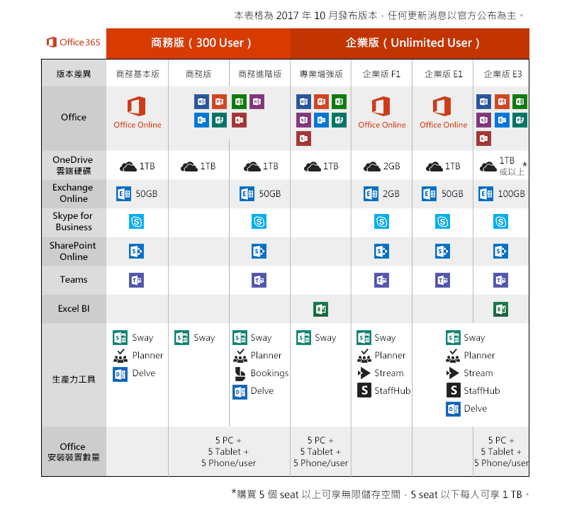
 |  |  |  |  |  |  |  |  | Project Online Pro專業版
 |  |  |  |  |  |  |  |  | Project Online Prem進階版
 |  |  |  |  |  |  |  | Yammer | Yammer Basic
 |  |  |  |  |  |  |  | 組織的觀點 | 工作場所分析
 |  |  |  |  |  |  |  | 商業智慧服務 | Power BI | Power Bi 說明 | https://powerbi.microsoft.com/zh-tw/documentation/powerbi-power-bi-pro-content-what-is-it/
 |  |  |  |  |  |  |  | 線上圖表軟體 | Visio Pro for Office 365
 |  |  |  |  |  |  |  | Visio Online | Visio Online Plan 1 | 比較 Visio 選項
 |  |  |  |  |  |  |  |  | Visio Online Plan 2 | https://products.office.com/zh-tw/visio/microsoft-visio-plans-and-pricing-compare-visio-options?legRedir=true&CorrelationId=d86045e8-42ed-4a72-a927-13c1f5c999b2
 |  |  |  |  |  |  |  | 資訊版權管理 | Azure 的資訊保護

